公債費
 | 41. 公債費（人口１人当たり）

 | 時点 2020(R2)年度（毎年） |  |  |  |  |  |  | 平 均 値 |  |  |  | 36,322
 | 単位 円 |  |  |  |  |  |  | 標準偏差 |  |  |  | 14,901
 | 市町村名 | 指標 | 順位 |  | #REF! | 備考 | 市町村名 | 指標 | 順位 |  | #REF! | 備考

 | 市町村平均 | 36,322 |  | － |  |  | 八街市 | 29,192 |  | 34
 | 千葉市 | 52,643 |  | 6 |  |  | 印西市 | 16,071 |  | 54
 | 銚子市 | 51,525 |  | 9 |  |  | 白井市 | 27,815 |  | 38
 | 市川市 | 16,128 |  | 53 |  |  | 富里市 | 34,238 |  | 25
 | 船橋市 | 24,881 |  | 39 |  |  | 南房総市 | 96,678 |  | 1
 | 館山市 | 39,458 |  | 22 |  |  | 匝瑳市 | 47,760 |  | 14
 | 木更津市 | 24,421 |  | 41 |  |  | 香取市 | 50,161 |  | 10
 | 松戸市 | 20,569 |  | 49 |  |  | 山武市 | 44,310 |  | 17
 | 野田市 | 33,533 |  | 27 |  |  | いすみ市 | 48,877 |  | 12
 | 茂原市 | 40,148 |  | 19 |  |  | 大網白里市 | 28,955 |  | 35
 | 成田市 | 40,081 |  | 20 |  |  | 酒々井町 | 24,832 |  | 40
 | 佐倉市 | 16,575 |  | 52 |  |  | 栄町 | 35,641 |  | 24
 | 東金市 | 32,204 |  | 29 |  |  | 神崎町 | 39,566 |  | 21
 | 旭市 | 53,765 |  | 4 |  |  | 多古町 | 27,858 |  | 37
 | 習志野市 | 29,302 |  | 33 |  |  | 東庄町 | 30,303 |  | 32
 | 柏市 | 23,134 |  | 44 |  |  | 九十九里町 | 46,052 |  | 15
 | 勝浦市 | 52,664 |  | 5 |  |  | 芝山町 | 33,733 |  | 26
 | 市原市 | 22,157 |  | 45 |  |  | 横芝光町 | 48,706 |  | 13
 | 流山市 | 18,033 |  | 51 |  |  | 一宮町 | 24,405 |  | 42
 | 八千代市 | 28,097 |  | 36 |  |  | 睦沢町 | 42,955 |  | 18
 | 我孫子市 | 23,638 |  | 43 |  |  | 長生村 | 31,289 |  | 31
 | 鴨川市 | 60,743 |  | 3 |  |  | 白子町 | 33,497 |  | 28
 | 鎌ケ谷市 | 31,346 |  | 30 |  |  | 長柄町 | 49,804 |  | 11
 | 君津市 | 19,754 |  | 50 |  |  | 長南町 | 52,162 |  | 8
 | 富津市 | 35,987 |  | 23 |  |  | 大多喜町 | 52,589 |  | 7
 | 浦安市 | 21,720 |  | 47 |  |  | 御宿町 | 45,594 |  | 16
 | 四街道市 | 22,069 |  | 46 |  |  | 鋸南町 | 63,015 |  | 2
 | 袖ケ浦市 | 20,767 |  | 48

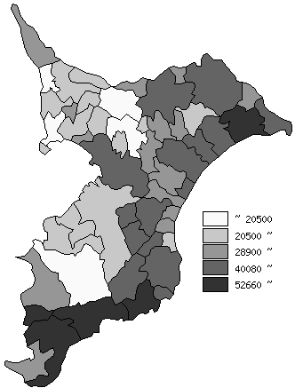
 | 市町村平均の推移
平成28年度 | 34126
平成29年度 | 34878
平成30年度 | 34878
令和元年度 | 35846
令和2年度 | 36322

《備 考》 ・資料出所 総務省「市町村別決算状況調」 ・算出方法 公債費÷住民基本台帳人口(R3.1.1)

